Erdgas - Salinenstr
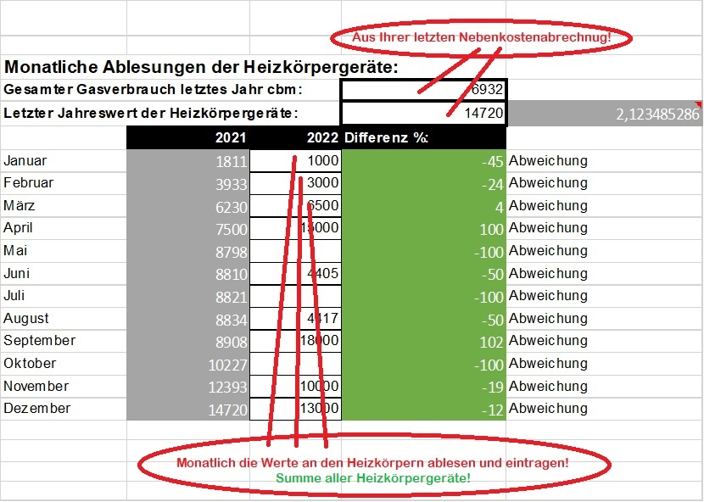
Excel Tabellen zum Gassparen: |  |  |  |  |  |  |  |  | Arbeitshilfe zur 1.Tabelle links oben:
Achtung: Farbige Zellen enthalten Formeln und sollten nicht geändert werden: Grau-Berechnungszellen, Grün-Ergebniszellen - Eingaben NUR in weiße Zellen!
Monatliche Ablesungen der Heizkörpergeräte:
Gesamter Gasverbrauch letztes Jahr cbm: |  |  | 6932 | Faktor:
Letzter Jahreswert der Heizkörpergeräte: |  |  | 14720 | 2.1234852856
Stand jew. Ende: | 2021 | 2023 | Differenz %:
Januar | 1811 | 1000 | -45 | Abweichung
Februar | 3933 |  |  | Abweichung
März | 6230 |  |  | Abweichung
April | 7500 |  |  | Abweichung
Mai | 8798 |  |  | Abweichung
Juni | 8810 |  |  | Abweichung
Juli | 8821 |  |  | Abweichung
August | 8834 |  |  | Abweichung
September | 8908 |  |  | Abweichung
Oktober | 10227 |  |  | Abweichung
November | 12393 |  |  | Abweichung
Dezember | 14720 |  |  | Abweichung

Die Zahlen in 2023 sind nur Beispiele, einfach überschreiben!

Monatlicher GASverbrauch in cbm, abzulesen am GASZÄHLER im Keller:
 | 2021 | 2022 | Monatliche Differenz | Monatliche Differenz in % | 2023 | Monatliche Differenz | Monatliche Differenz in %
Januar | 853 | 1094 | 241 | 28.25 | 800 | -294 | -26.87
Februar | 999 | 841 | -158 | -15.82 | 742 | -99 | -11.77
März | 1082 | 903 | -179 | -16.54 | 668 | -235 | -26.02
April | 598 | 495 | -103 | -17.22 | 492 | -3 | -0.61
Mai | 611 | 75 | -536 | -87.73 | 74 | -1 | -1.33
Juni | 6 | 1 | -5 | -83.33
Juli | 5 | 1 | -4 | -80.00
August | 6 | 1 | -5 | -83.33
September | 35 | 124 | 89 | 254.29
Oktober | 621 | 322 | -299 | -48.15
November | 1020 | 500 | -520 | -50.98
Dezember | 1096 | 945 | -151 | -13.78

Jahres-SUMMEN: | 6932 | 5302 | -1630 |  | 2776 | -632

Veränderung zum Vorjahr in %: |  | -23.51 |  |  | -47.64 | gilt erst wenn alle Monate ausgefüllt sind!!

Historie Gasverbrauch in cbm:
 | Durchschnitt: | 2016 | 2017 | 2018 | 2019 | 2020 | 2021 | 2022
Januar | 1062 | 892 | 1150 | 1090 | 1342 | 1016 | 853 | 1094
Februar | 1000 | 718 | 1027 | 1396 | 1066 | 950 | 999 | 841
März | 897 | 726 | 571 | 1210 | 776 | 1014 | 1082 | 903
April | 404 | 469 | 270 | 307 | 452 | 235 | 598 | 495
Mai | 214 | 159 | 149 | 0 | 317 | 184 | 611 | 75
Juni | 12 | 0 | 0 | 2 | 0 | 72 | 6 | 1
Juli | 1 | 2 | 1 | 0 | 0 | 1 | 5 | 1
August | 20 | 3 | 0 | 0 | 0 | 133 | 6 | 1
September | 199 | 0 | 157 | 102 | 260 | 718 | 35 | 124
Oktober | 547 | 604 | 418 | 533 | 585 | 743 | 621 | 322
November | 818 | 864 | 829 | 880 | 912 | 718 | 1020 | 500
Dezember | 1044 | 1147 | 1197 | 1161 | 1017 | 742 | 1096 | 945

SUMMEN: | 6217 | 5584 | 5769 | 6681 | 6727 | 6526 | 6932 | 5302

